E-Rモデル エンティティ一覧
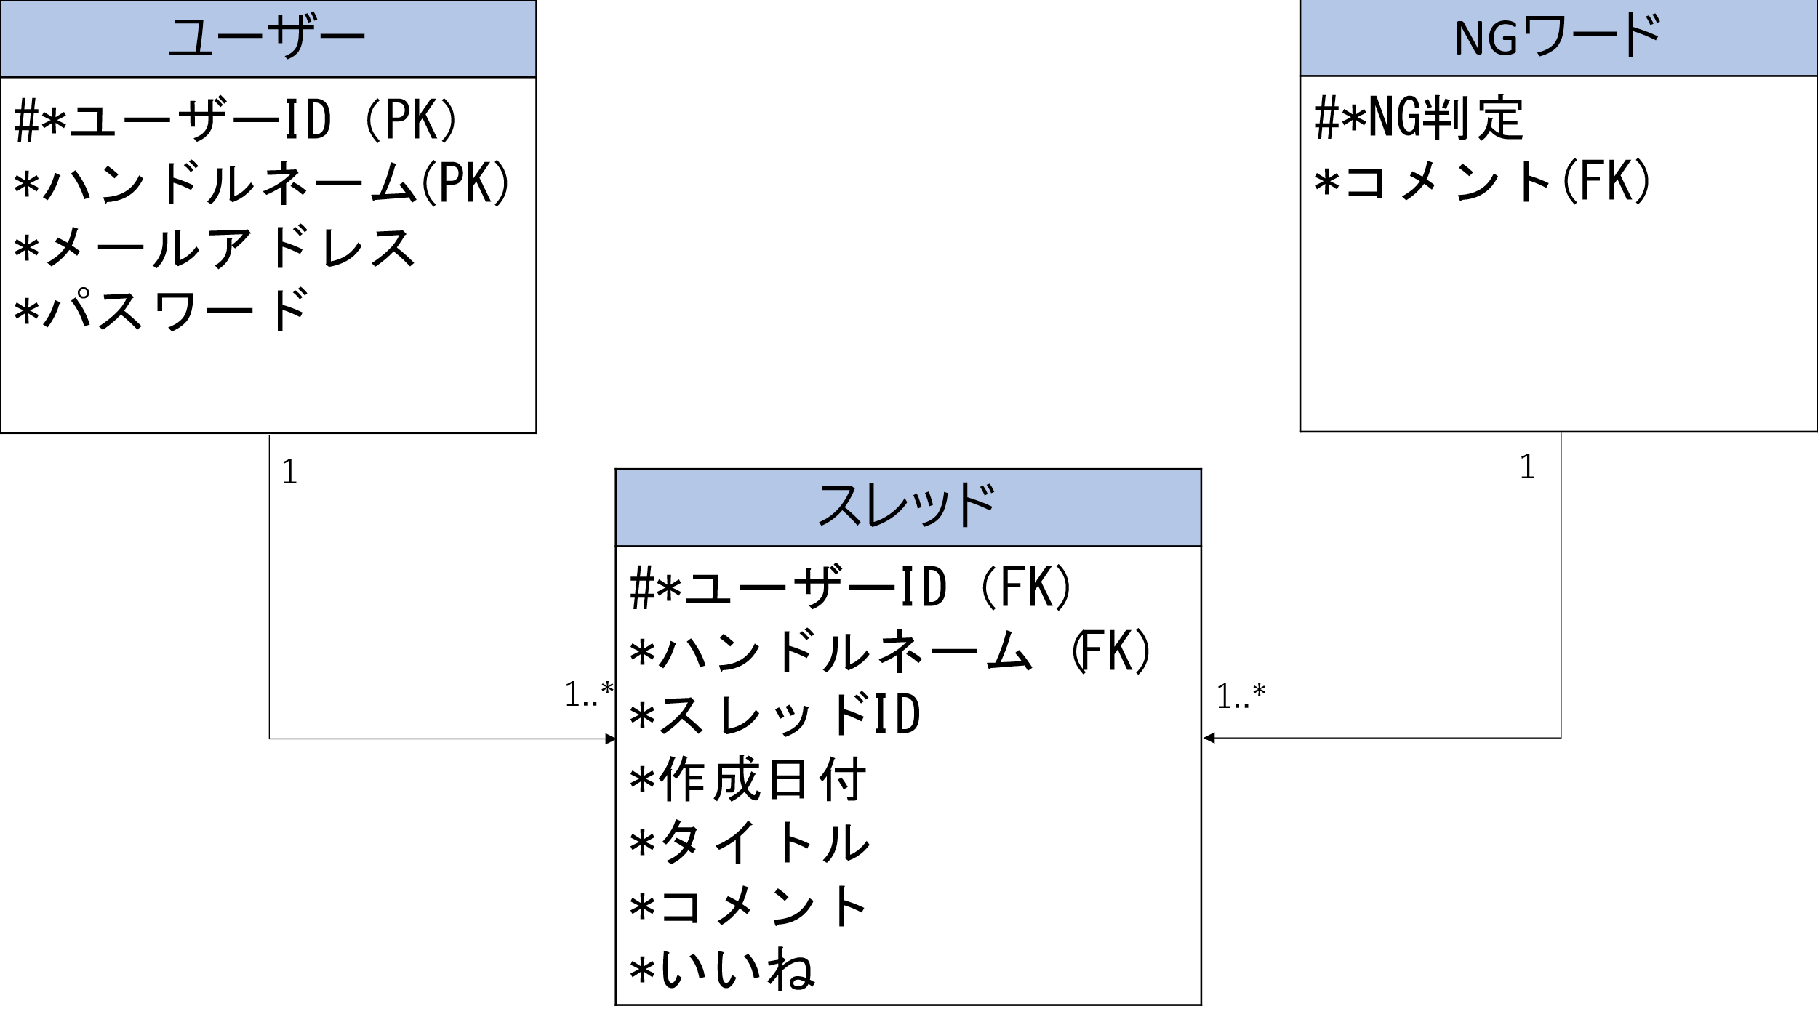
E-R図
システム名 |  | 相互通信可能なシステム |  | 作成者 | 荻原
工程名 |  | データベース設計 |  | 作成日付 | 2023/
ドキュメント名 |  | 相互通信可能なシステム データベース設計書
E-R図ID |  |  |  | 更新者
概要 |  | 福ちゃんねるのスレッドを作成するデータモデル |  | 更新日付

エンティティ一覧
No. | 論理エンティティ名 | 物理エンティティ名 | エンティティ種別 | 定義
1 | ユーザー | user | イベント | 会員登録しているユーザーのユーザー情報
2 | スレッド詳細 | detail | イベント | スレッドごとのスレッド詳細情報
3 | NGワード | NGワード | AI | コメントによるNG判定
4
5
6
7
8
E-Rモデル図

